내부조인 (2)
2 | 연구부
3 | 홍보부 | [실습 2] | 조인 | freshman, dmember
 |  |  |  |  |  |  |  | -- 실행결과는 무엇인가?
 |  |  |  | freshman |  | dmember
 |  |  |  | name | address | name | dept_name |  | 1-2 ) 동등조인(equi join)
 |  |  |  | 김광식 | 서울 | 김광식 | 컴퓨터공학과 |  | name | address | name | dept_name
 |  |  |  | 김현정 | 대전 | 김현정 | 산업공학과 |  | 김광식 | 서울 | 김광식 | 컴퓨터공학과
 |  |  |  | 조영수 | 대전 | 이진영 | 전자공학과 |  | 김현정 | 대전 | 김현정 | 산업공학과

 |  |  |  | SELECT *
 |  |  |  | FROM freshman, dmember
 |  |  |  | WHERE freshman.name = dmember.name; |  |  |  |  | 1-3 ) 자연조인(natural join)
 |  |  |  |  |  |  |  |  | name | address | dept_name
 |  |  |  |  |  |  |  |  | 김광식 | 서울 | 컴퓨터공학과
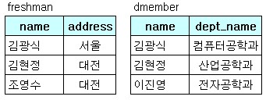
 |  |  |  |  |  |  |  |  | 김현정 | 대전 | 산업공학과

 |  |  |  |  |  |  |  |  | select freshman.name,address,dept_name
 |  |  |  |  |  |  |  |  | from freshman , dmember
 |  |  |  |  |  |  |  |  | where freshman.name = dmember.name

